Sheet1
Noah灯带模式
 | 1-正常状态 （行驶／停） | 2-故障 | 3-低电量 | 4-充电状态 |  |  | 5-转弯 （左转或者右转） | 6-紧急开关被拍下 | 灯位置图片
 |  |  |  | 低电：正在充电－－不可执行任务 | 达到定义电量：继续充电－－可执行任务 | 充满电
灯1 | 橙色亮灭 （中速闪） | 红色亮灭 （中速闪） | 红色亮灭 （高速急闪） | 红橙按顺序点闪 （2色，低速闪） | 橙绿按顺序点闪 （2色，低速闪） | 绿色常亮 | 同侧橙灯闪 （中速闪） 另一侧灯灭 | 红色常亮 | 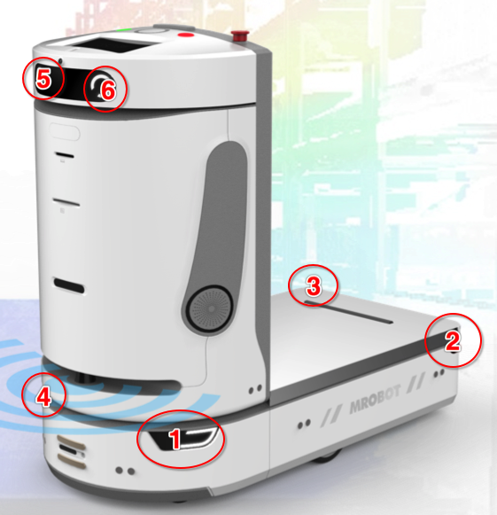
灯2 | 橙色亮灭 （中速闪） | 红色亮灭 （中速闪） | 红色亮灭 （高速急闪） | 红橙按顺序点闪 （2色，低速闪） | 橙绿按顺序点闪 （2色，低速闪） | 绿色常亮 | 同侧橙灯闪 （中速闪） 另一侧灯灭 | 红色常亮
灯3 | 橙色亮灭 （中速闪） | 红色亮灭 （中速闪） | 红色亮灭 （高速急闪） | 红橙按顺序点闪 （2色，低速闪） | 橙绿按顺序点闪 （2色，低速闪） | 绿色常亮 | 同侧橙灯闪 （中速闪） 另一侧灯灭 | 红色常亮
灯4 | 橙色亮灭 （中速闪） | 红色亮灭 （中速闪） | 红色亮灭 （高速急闪） | 红橙按顺序点闪 （2色，低速闪） | 橙绿按顺序点闪 （2色，低速闪） | 绿色常亮 | 同侧橙灯闪 （中速闪） 另一侧灯灭 | 红色常亮
灯5 | 内置灯（白色） | 内置灯（白色） | 不亮 | 不亮 | 不亮 | 不亮 | 内置灯（白色） | 不亮
灯6 | 内置灯（白色） | 内置灯（白色） | 不亮 | 不亮 | 不亮 | 不亮 | 内置灯（白色） | 不亮
注： 1.增加“6-紧急开关拍下”灯（红色常亮）； 2.按充电持续阶段将“4-充电状态”分为三阶段：1）低电：正在充电－－不可执行任务； 2）达到定义电量：继续充电－－可执行任务； 3）充满电。

